상품제안서
엑티몬 15W 고속 맥세이프 거치 보조배터리 5000 | 상품코드: F26499

 |  |  |  |  |  |  | 02-412-0044 | www.easy1.co.kr
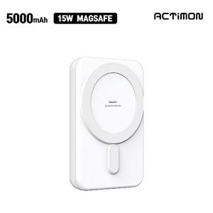

【상세/제작정보】

【인쇄/포장옵션】 | 풀칼라 / 개별종이케이스

【공급단가】 | 수량 | 100~ | 300~ | 500~ | 1,000~ | 3,000~
*VAT별도 | 단가 | 11,880원 | 11,680원 | 11,380원 | 11,180원 | 10,890원

【상품 URL】 | http://www.easy1.co.kr/src/goods_detail.php?gdno=26499

